社媒声量趋势&内容分析
关键词 | 东阿阿胶 |  | 东阿复方阿胶浆 |  | 桃花姬

微博
抖音
微博 9月
微博 11月
小红书
微博 9月
微博 12月
小红书#百家品牌联合献礼
抖音#桃花姬要你美
分月趋势 | 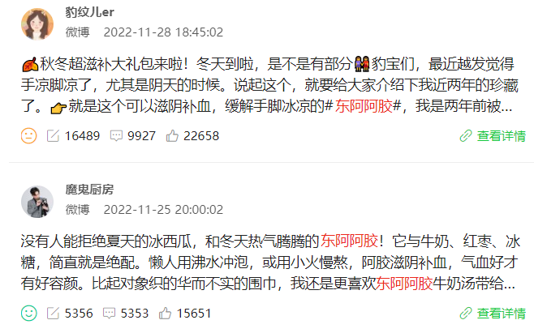 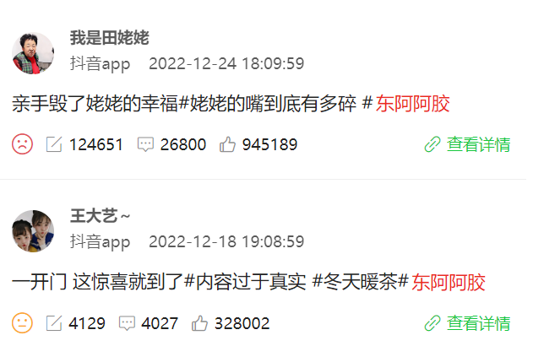 1、总体趋势：传播声量集中在微博，其次为抖音，小红书声量偏低 2、微博声量趋势：9月-12月声量较高，均围绕东阿阿胶相关话题进行讨论 3、抖音声量趋势：9月开始呈上升趋势，11月达到全年峰值，内容集中两大方向： （1）KOL种草视频（2）#东方美人养成计 抖音挑战赛 |  | 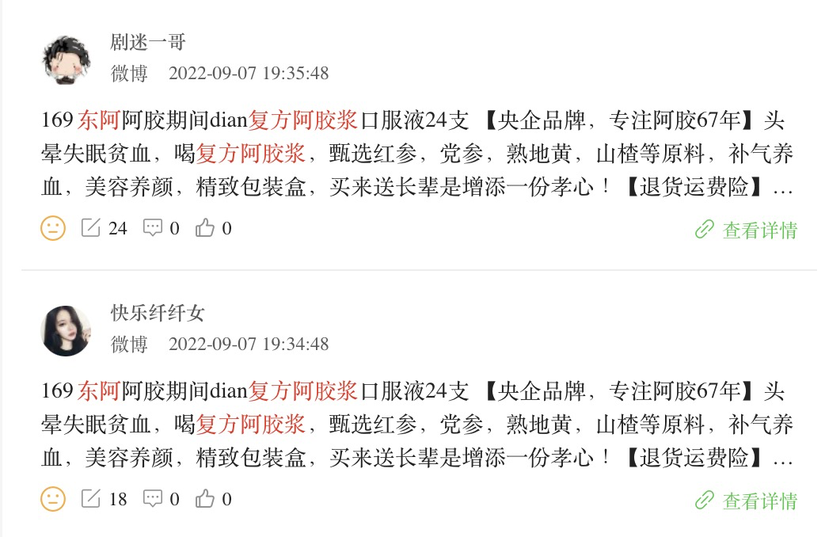 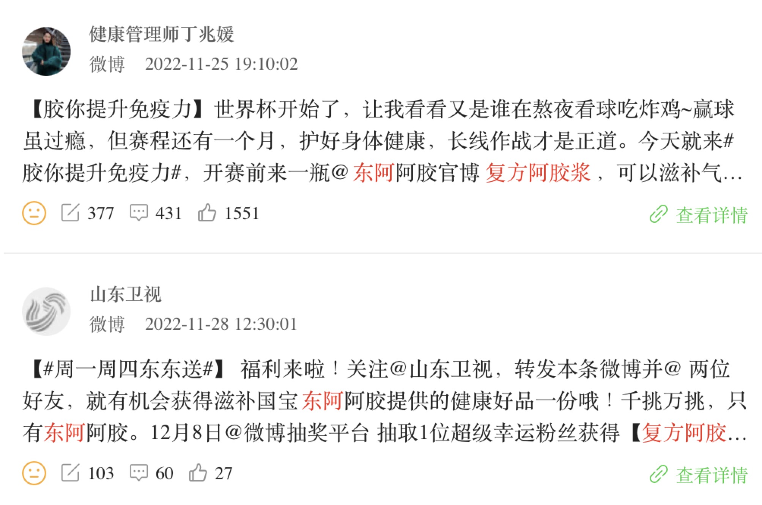 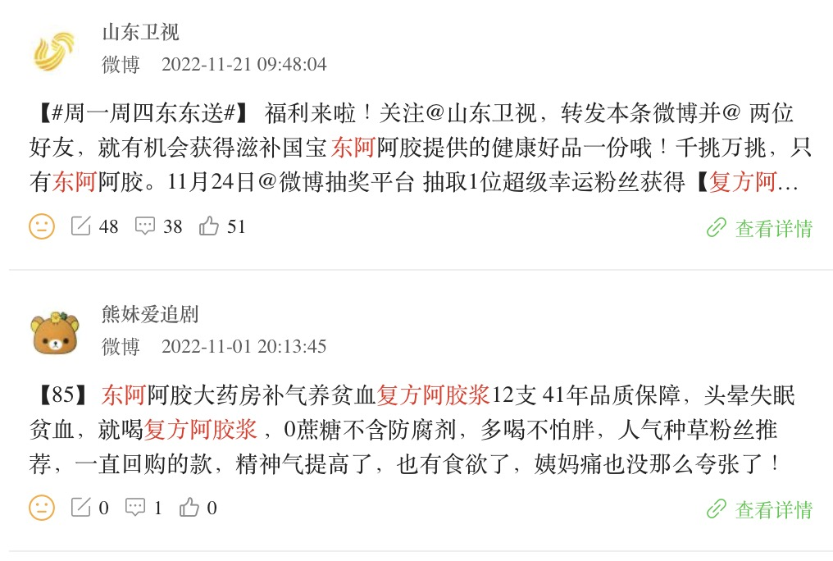 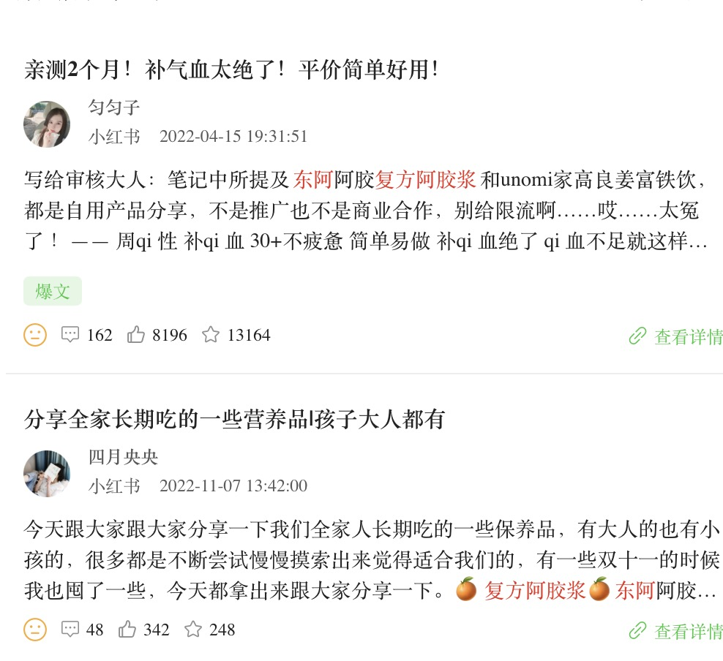 1、总体趋势：传播声量集中在微博，小红书声量明显偏低，抖音基本没有讨论； 2、微博声量趋势：9月、11月出现峰值，9月讨论集中促销推广；11月讨论集中三大方向： （1）借势世界杯进行话题营销；（2）山东卫视抽奖活动；（3）产品种草 3、小红书趋势：全年声量较为平稳，集中从补气血作为切入点进行产品种草 |  | 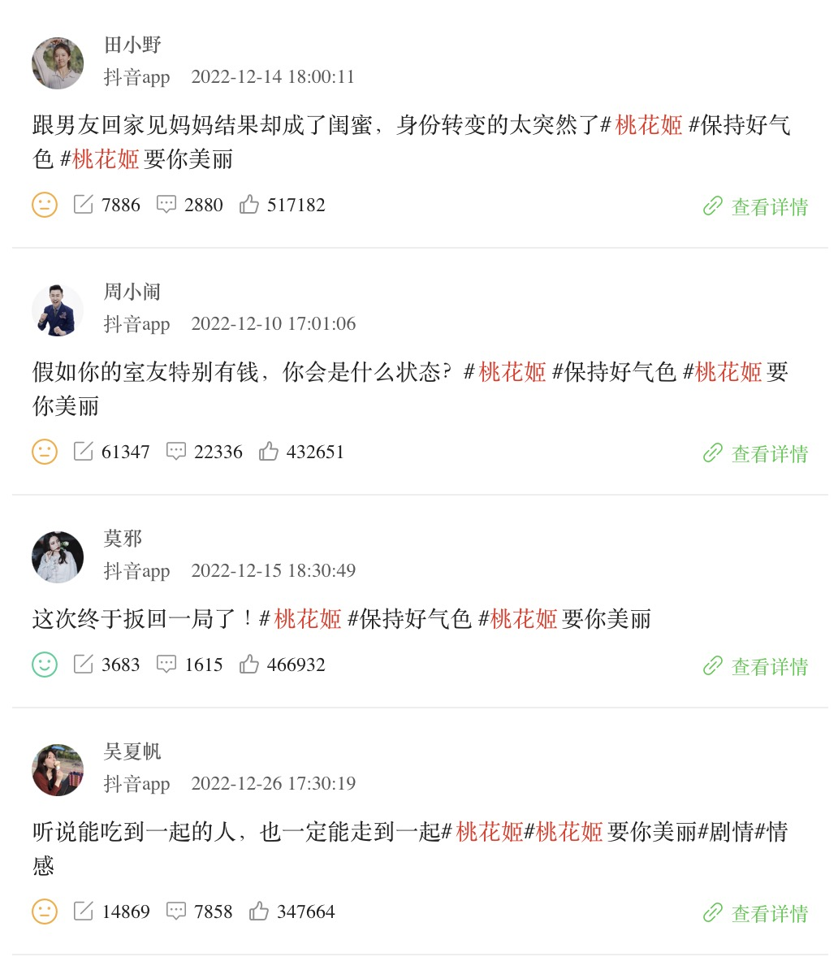 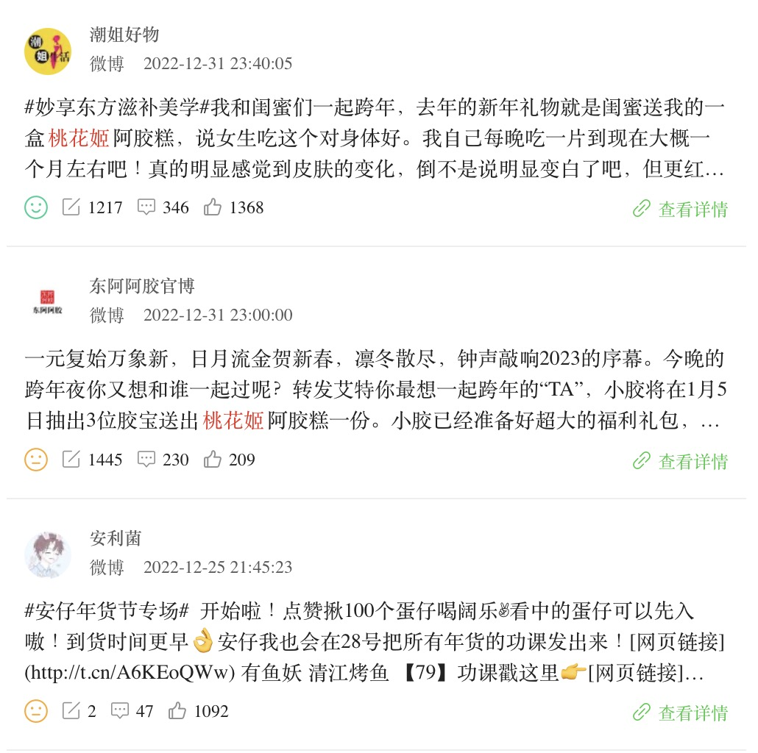 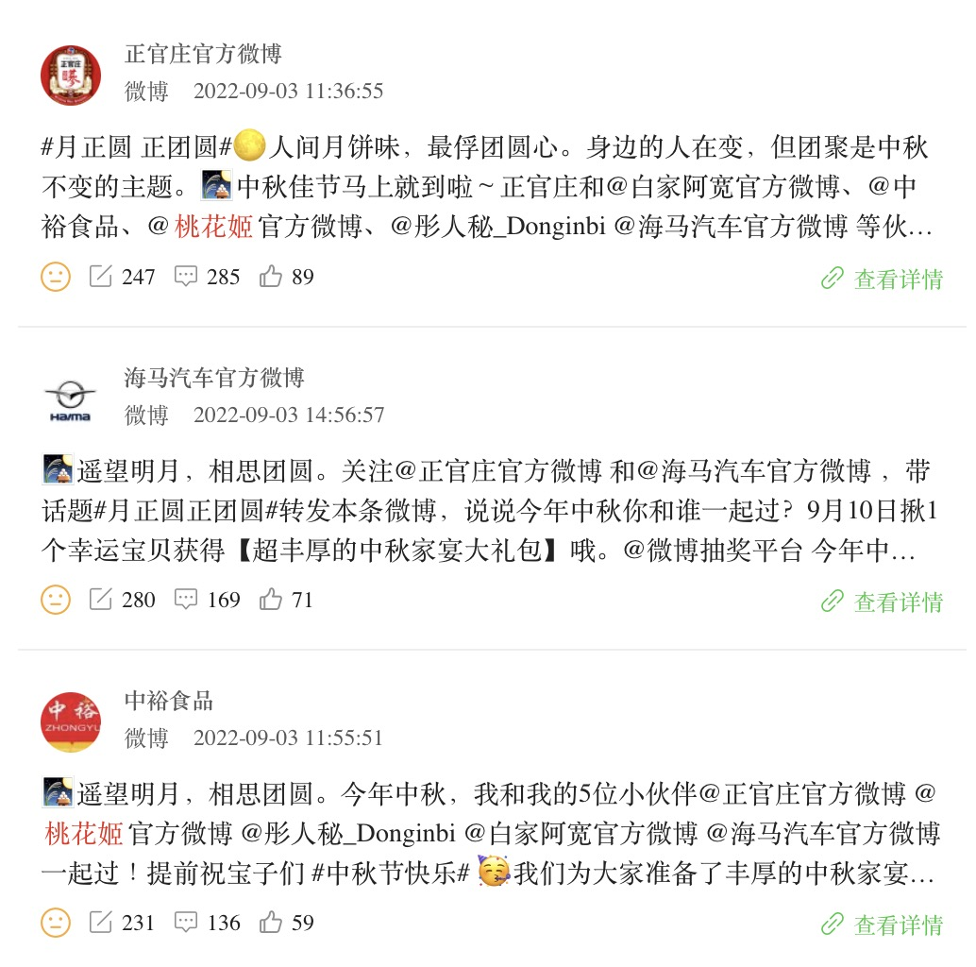 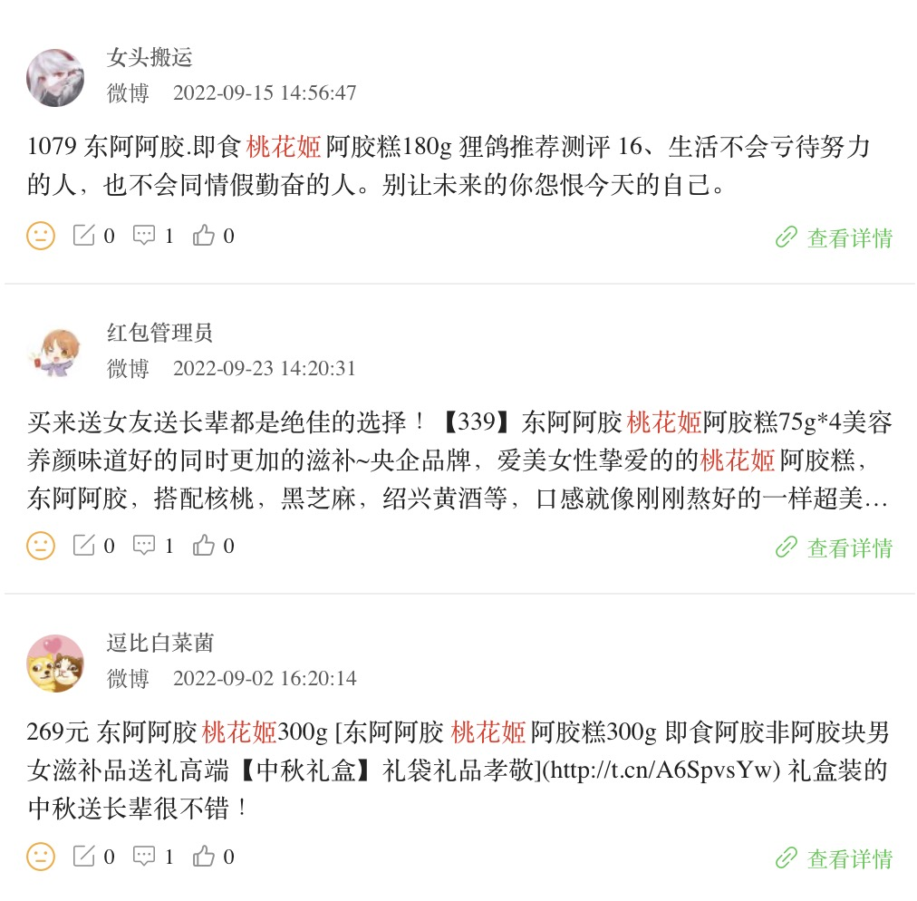 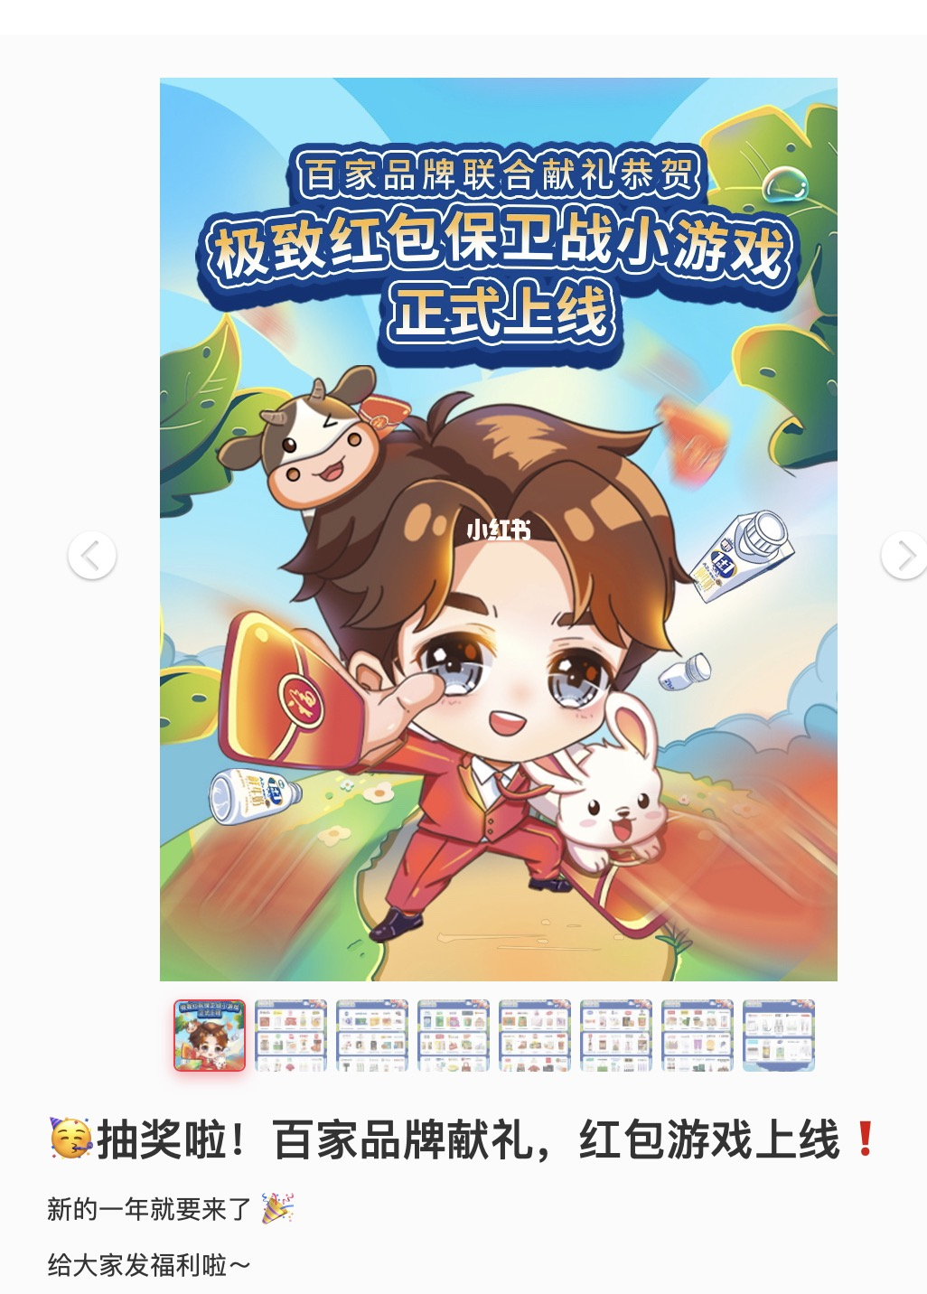 1、总体趋势：传播声量集中微博，抖音、小红书声量明显偏低；总体趋势平稳，12月微博、抖音、小红书声量均出现明显增幅 2、微博声量趋势：9月、12月分别出现小峰值 9月：（1）促销推广（2）中裕、桃花姬、彤人秘、白家阿宽、海马汽车及正官庄等六个品牌中秋联合大礼包 12月：讨论集中年货促销推广 3、抖音声量趋势：12月声量大幅上涨，讨论内容集中于#桃花姬要你美#活动讨论 4、小红书声量趋势：12月小幅涨势，内容关联「百家品牌联合献礼」营销活动
社交声量趋势
 | 微博 | 抖音 | 小红书
1 | 487 | 502 | 90
2 | 130 | 60 | 46
3 | 365 | 73 | 72
4 | 154 | 17 | 65
5 | 221 | 6 | 49
6 | 173 | 5 | 83
7 | 160 | 8 | 8
8 | 173 | 12 | 43
9 | 282 | 18 | 37
10 | 348 | 513 | 20
11 | 357 | 797 | 87
12 | 356 | 47 | 53
社交声量趋势
 | 微博 | 抖音 | 小红书
1 | 7 | 0 | 0
2 | 7 | 0 | 1
3 | 3 | 0 | 0
4 | 2 | 2 | 1
5 | 2 | 0 | 1
6 | 0 | 0 | 0
7 | 11 | 0 | 2
8 | 4 | 0 | 1
9 | 22 | 0 | 1
10 | 3 | 0 | 1
11 | 43 | 0 | 1
12 | 19 | 0 | 0
社交声量趋势
 | 微博 | 抖音 | 小红书
1 | 60 | 15 | 38
2 | 23 | 17 | 50
3 | 37 | 19 | 15
4 | 29 | 17 | 41
5 | 46 | 13 | 43
6 | 33 | 9 | 24
7 | 33 | 19 | 34
8 | 30 | 3 | 32
9 | 119 | 4 | 44
10 | 22 | 1 | 34
11 | 60 | 25 | 36
12 | 146 | 35 | 70
分月情感占比趋势
 | 正面言论 | 中性言论 | 负面言论
1月 | 36 | 62 | 2
2月 | 21 | 72 | 7
3月 | 15 | 68 | 18
4月 | 21 | 75 | 3
5月 | 29 | 69 | 3
6月 | 30 | 63 | 7
7月 | 9 | 91 | 1
8月 | 21 | 77 | 2
9月 | 19 | 76 | 5
10月 | 9 | 87 | 4
11月 | 9 | 91 | 0
12月 | 12 | 84 | 4
分月情感占比趋势
 | 正面言论 | 中性言论 | 负面言论
1月 | 0 | 100 | 0
2月 | 13 | 88 | 0
3月 | 0 | 67 | 33
4月 | 0 | 100 | 0
5月 | 33 | 67 | 0
6月 | 0 | 100 | 0
7月 | 0 | 100 | 0
8月 | 0 | 100 | 0
9月 | 0 | 100 | 0
10月 | 25 | 75 | 0
11月 | 0 | 100 | 0
12月 | 0 | 100 | 0
分月情感占比趋势
 | 正面言论 | 中性言论 | 负面言论
1月 | 18 | 80 | 1
2月 | 32 | 68 | 0
3月 | 6 | 93 | 1
4月 | 15 | 85 | 0
5月 | 16 | 84 | 0
6月 | 14 | 85 | 2
7月 | 15 | 84 | 1
8月 | 17 | 83 | 0
9月 | 8 | 92 | 0
10月 | 26 | 74 | 0
11月 | 21 | 78 | 1
12月 | 11 | 88 | 0
评论情感偏向 | 正面言论占比18%，中性言论占比77%，负面言论占比4% |  | 正面言论占比2%，中性言论占比97%，负面言论占比1% |  | 正面言论占比22%，中性言论占比76%，负面言论占比2%
 | 正面情绪言论 更集中于1月、5-6月、7-8月 1月：东阿阿胶新年产品推广 5-6月： （1）沿着黄河遇见海主题直播 （2）东阿阿胶黑芝麻丸养生小零食推广 7-8月： （1）东阿阿胶“炼行计划”济南站活动 （2）东阿阿胶股市情况 | 负面情绪言论 负面情绪言论较少，集中体现为东阿阿胶股价负面评价 | 正面情绪言论 在2、5、10月出现峰值，围绕补血气进行产品讨论 | 负面情绪言论 较少，讨论企业商业财经信息 | 正面情绪言论 2月和10月形成小高峰，主要讨论内容为： （1）与奶茶品牌跨界联名 （2）微博话题 #桃花姬闹新春# 引起大量讨论 （3）将产品与下午茶场景绑定种草，引发网友讨论 | 负面情绪言论 负面情绪言论较少，主要内容为宣发不当
 | 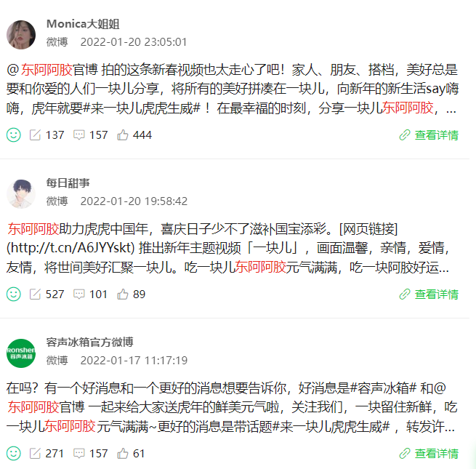 | 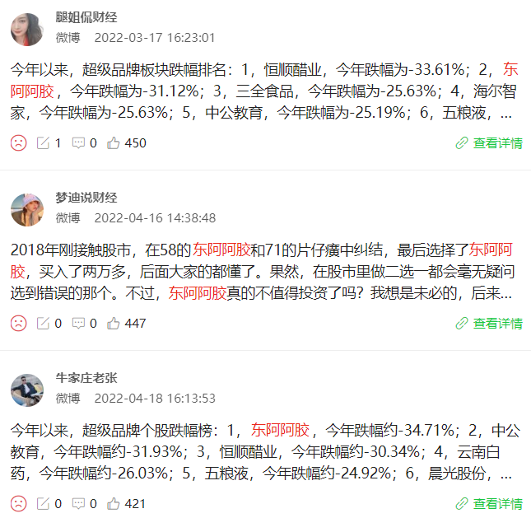 | 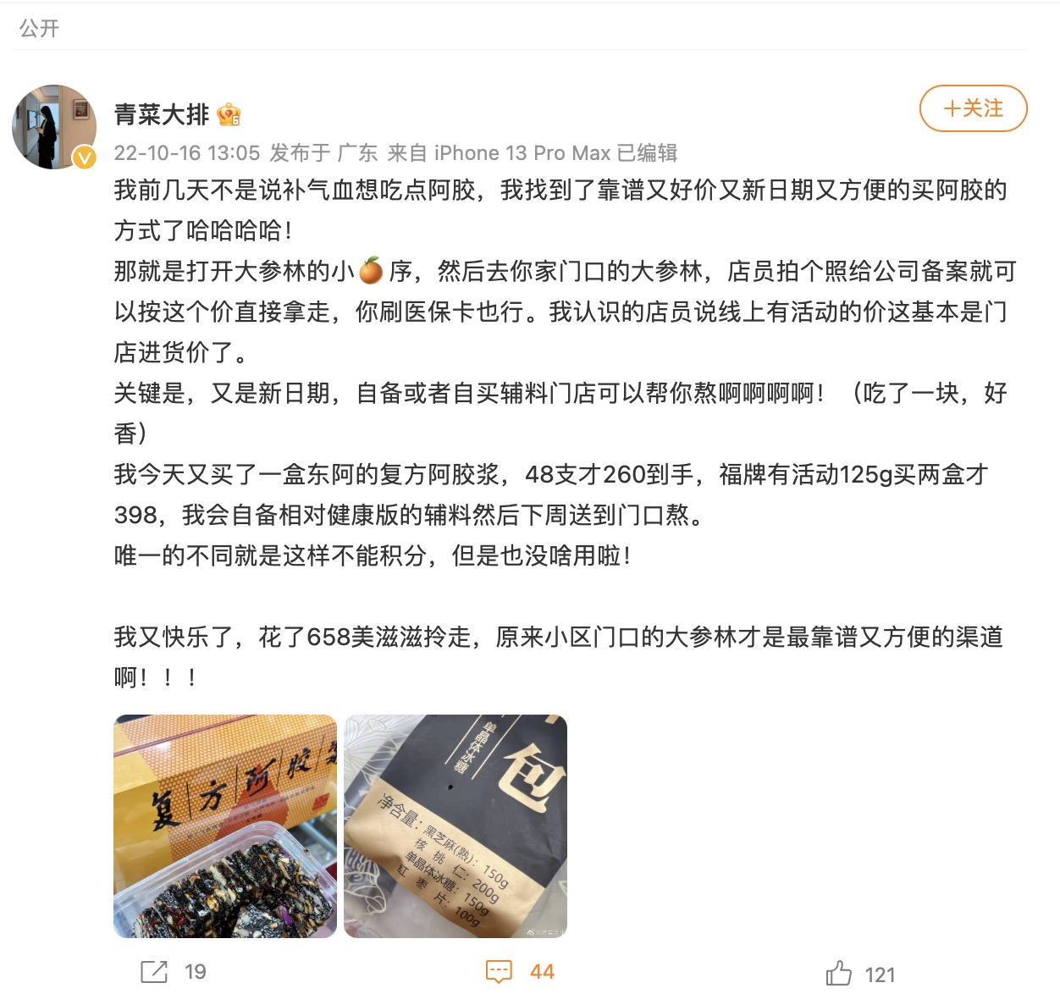 | 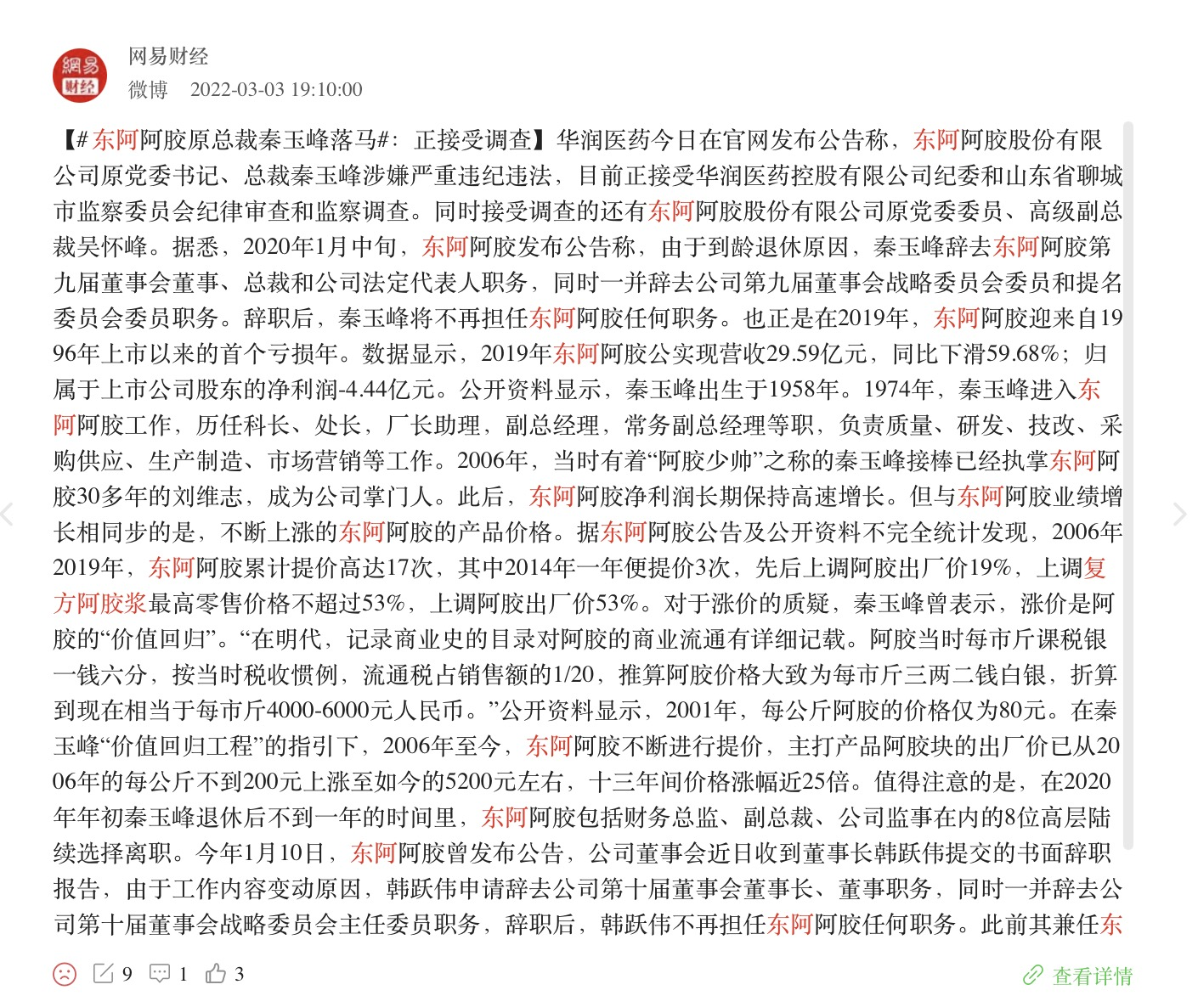 | 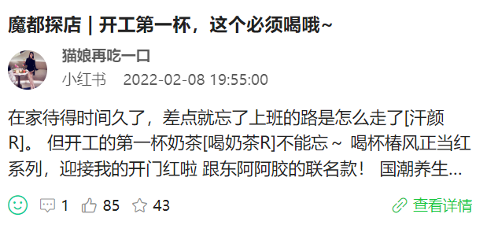 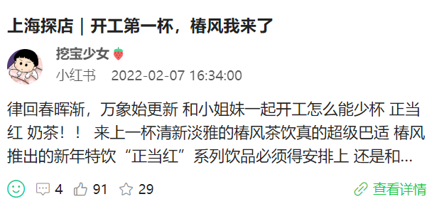 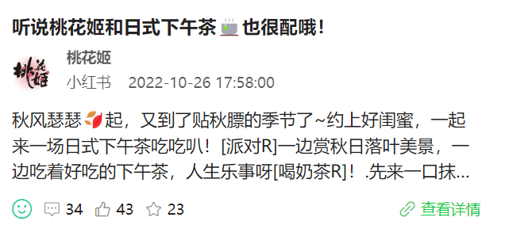 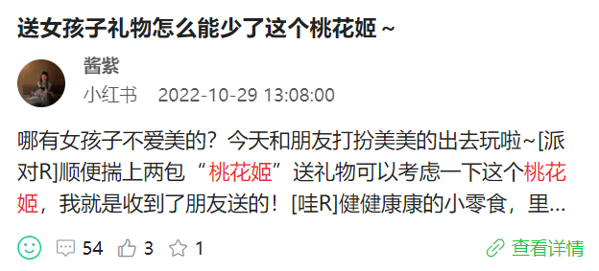 | 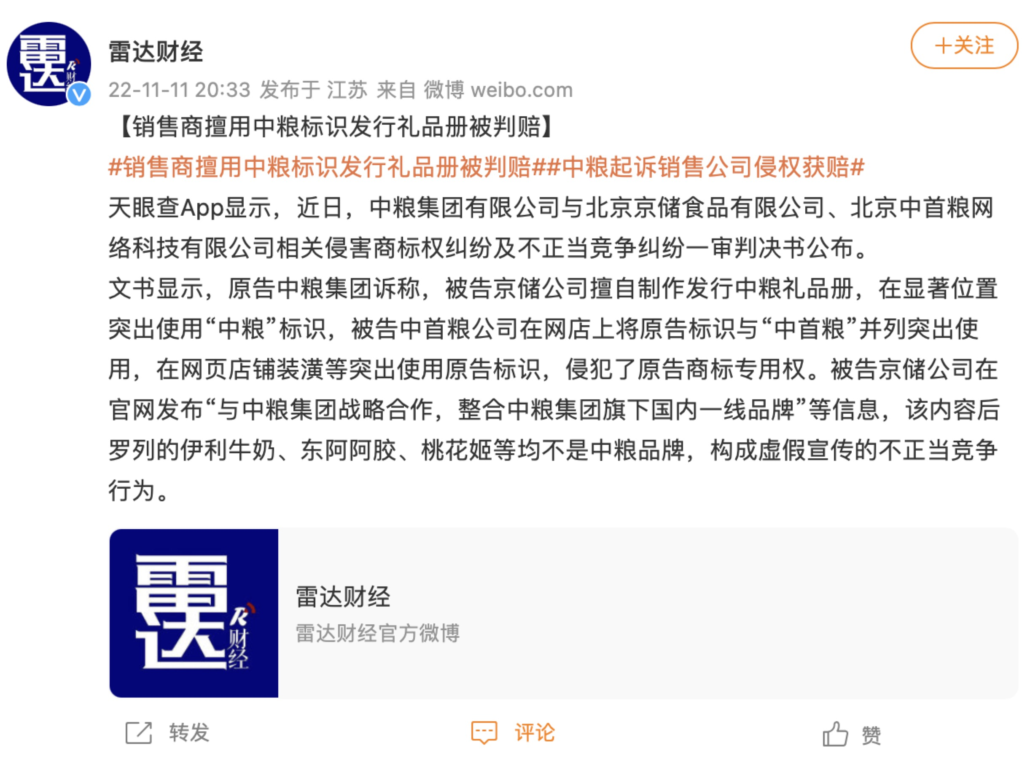
整体词云 | 1.食材关联：高频词出现「枸杞」「中药」「红枣汁」「驴肉」「软糖」等食材相关关键词，围绕消费者更关注的产品用料进行讨论 2.品牌/产品关联： ①「东阿」「阿胶」「气色」「补气血」「气血」「生理期」：关注女性健康，围绕产品补气血、养气色等功效进行讨论 ②「纯手工」「古法」「老字号」：集中讨论品牌历史和工艺保障 ③「山东」「阿胶」：关联产品润珍颜山东东阿阿胶，讨论集中在山东特产，好品在山东 3.活动关联：高频词出现「东方美人」「养成」「大哥」「长辈」「全民」，集中源于东阿阿胶发起的#东方美人养成计#抖音挑战赛互动内容 4.财经关联：高频词出现「股份」「板块」「涨停」「药业」，集中讨论东阿阿胶股票情况 5.分平台词云对比：分平台高频词云相似，在此基础上，微博出现更多讨论股票涨幅关键词；抖音词云出现更多关于#东方美人养成计#抖音挑战赛的互动关键词 |  | 1.食材关联： ①「红参」「熟地黄」：出现补气血药材名称，围绕阿胶浆用料进行讨论 ②「蔗糖」「防腐剂」：出行负面添加词，讨论围绕阿胶浆0蔗糖、无防腐剂添加等卖点展开 2.品牌/产品关联： 「牛黄」「麝香」「血液制品」：关联产品安宫牛黄丸和麝香痔疮栓，讨论主要围绕中医药板块公司、股份及基金进行综合讨论 3.人群关联：「儿童」：主要内容关联全家保养品综合推荐 4.症状相关：「姨妈」「补气血」「贫血」：集中讨论产品缓解经痛、补气养血的核心卖点 |  | 1.食材关联：高频词出现「黑芝麻」「绍兴黄酒」「真材实料」等食材关键词，讨论产品制作原料及工序； 2.症状/产品关联： ①「气色」：关联黄脸、憔悴等困扰，带出桃花姬具有调节气色的产品卖点 ②「玻尿酸」：集中出现于小红书十一假日多品牌（含桃花姬）联动促销活动，关联京润珍珠珍珠玻尿酸次抛精华液 3.人群关联：高频词出现「女性」「妈妈」「女士」，关联抖音话题#桃花姬女性千面 ，集中讨论桃花姬小剧场内容 4.节日关联：出现「年货」「年货节」等春节强相关词，讨论从年前买年货为切入点，对产品「滋补」、健康特性进行强化沟通 5.分平台词云对比：各平台总体讨论趋势一致，主要从桃花姬的「滋补」、「健康」、营养等方面出发，讨论桃花姬「礼盒」；在此基础上，各平台讨论内容略有侧重 微博侧重讨论具体原料、包装及含量；集中出现如「300g」、「180g」等含量关联词，围绕「真材实料」「绍兴黄酒」「黑芝麻」等关键词对原料、工序进行讨论； 抖音则更侧重于情感营销；出现「女性」「妈妈」「母爱」「父母」「孩子」「爸爸」「亲情」「家人」等家庭关联词，从亲朋好友送礼的温馨场景带出品牌信息 小红书讨论更侧重与多品牌的联动推广，如年初与苏泊尔等七家品牌联动营销，推出新春大礼包赠送活动
整体词云
微博词云
抖音词云
整体词云
整体词云
微博词云
抖音词云
小红书词云
 | 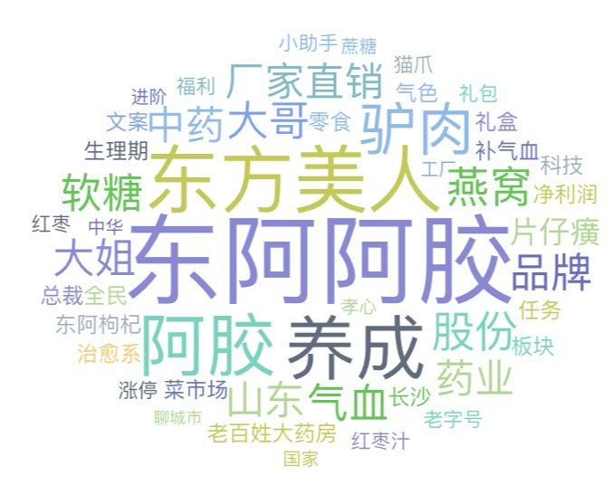   |  | 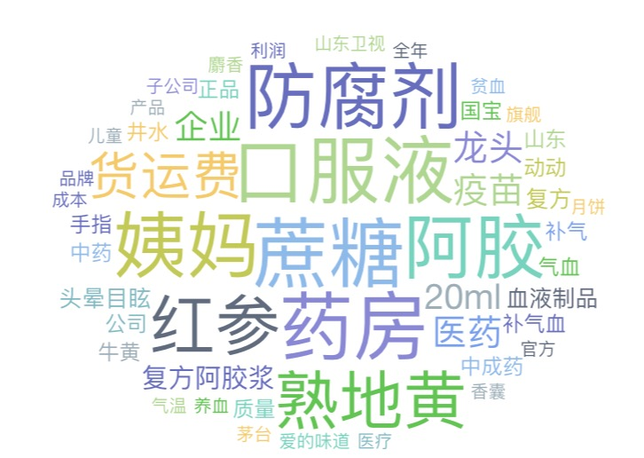 |  | 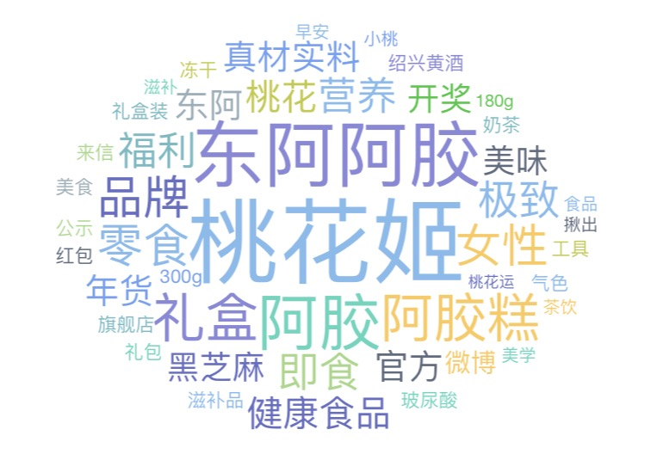 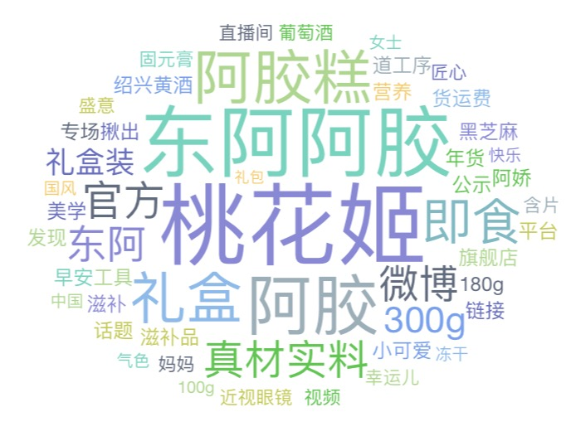  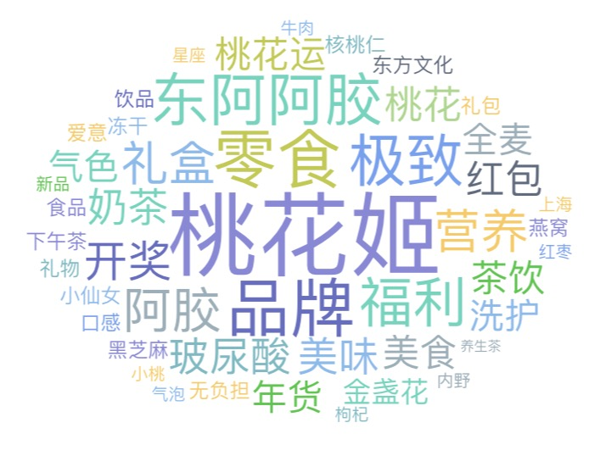
微博互动量 Top3内容 | 内容方向一：江苏卫视跨年晚会合作 |  | 内容方向：微博借势营销 |  | 内容方向：新春话题营销
 | 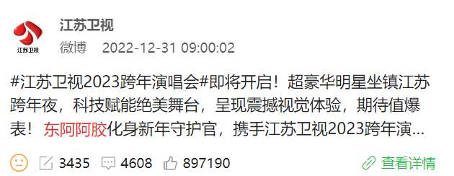 |  | 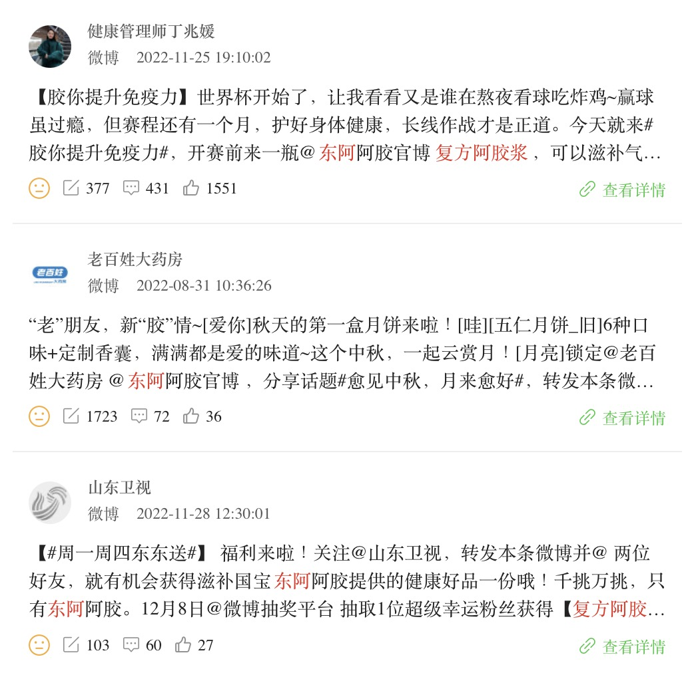 |  | 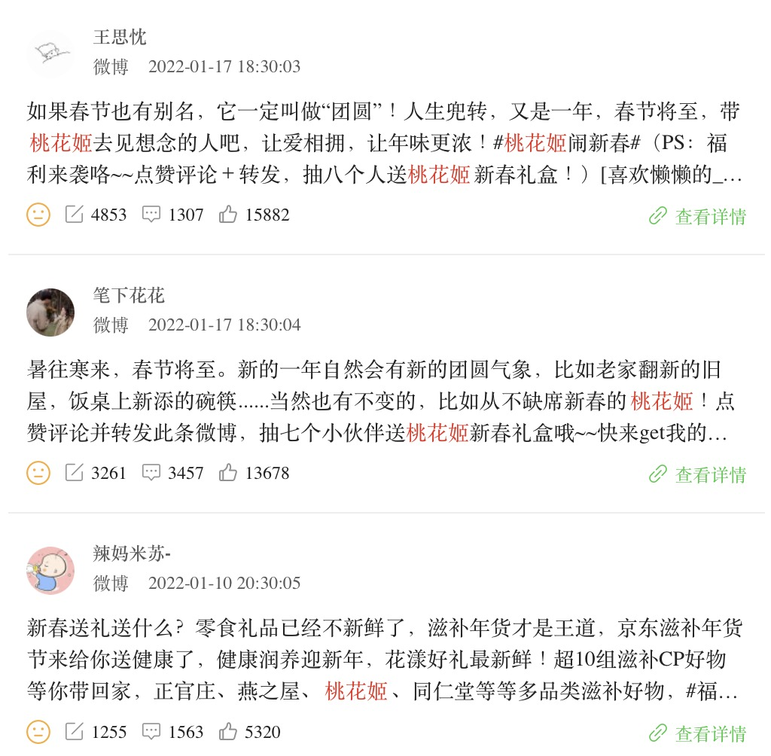
 | https://weibo.com/1575527140/Mm5ZNhlqF |  | https://weibo.com/6753636644/MgGBw8hd2 https://weibo.com/1962089411/M3yulxMdk https://weibo.com/1506142182/Mh6gDyZGz |  | https://weibo.com/5749767678/LbcsGm0ZQ https://weibo.com/2034715395/LbcsGDCfh https://weibo.com/5348835013/La9fVz29o
 | 内容方向二：达人种草
 | 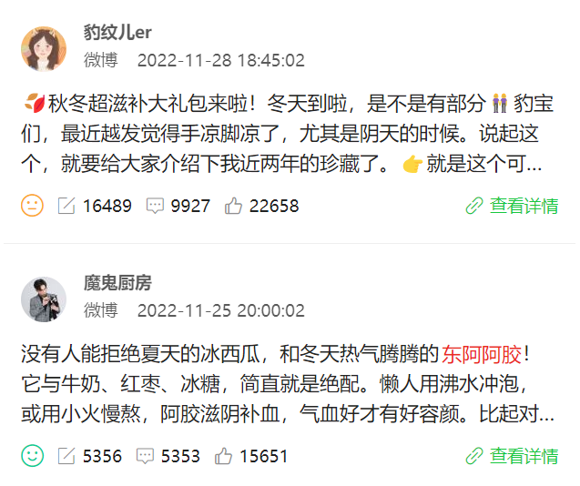
 | https://weibo.com/2270616407/Mh8IRf3SV https://weibo.com/6327641152/MgGVOkw8l
小红书互动量 Top3内容 | 内容方向：达人种草 |  | 内容方向：产品种草 |  | 内容方向一：新春拜年送礼推荐
 | 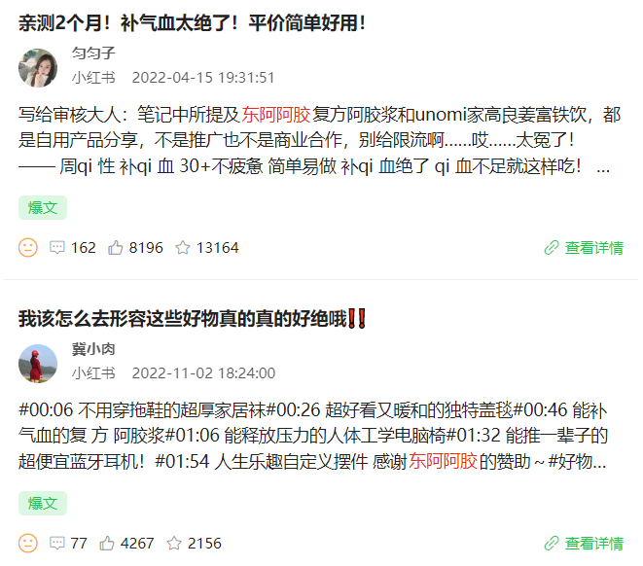 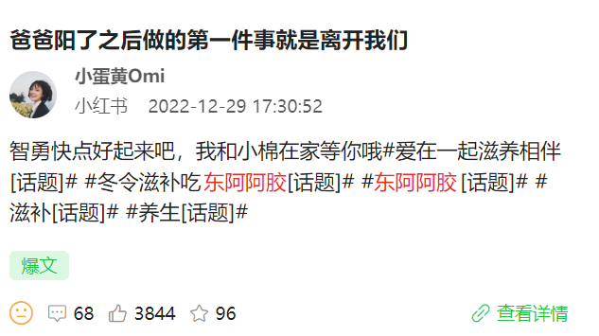 |  | 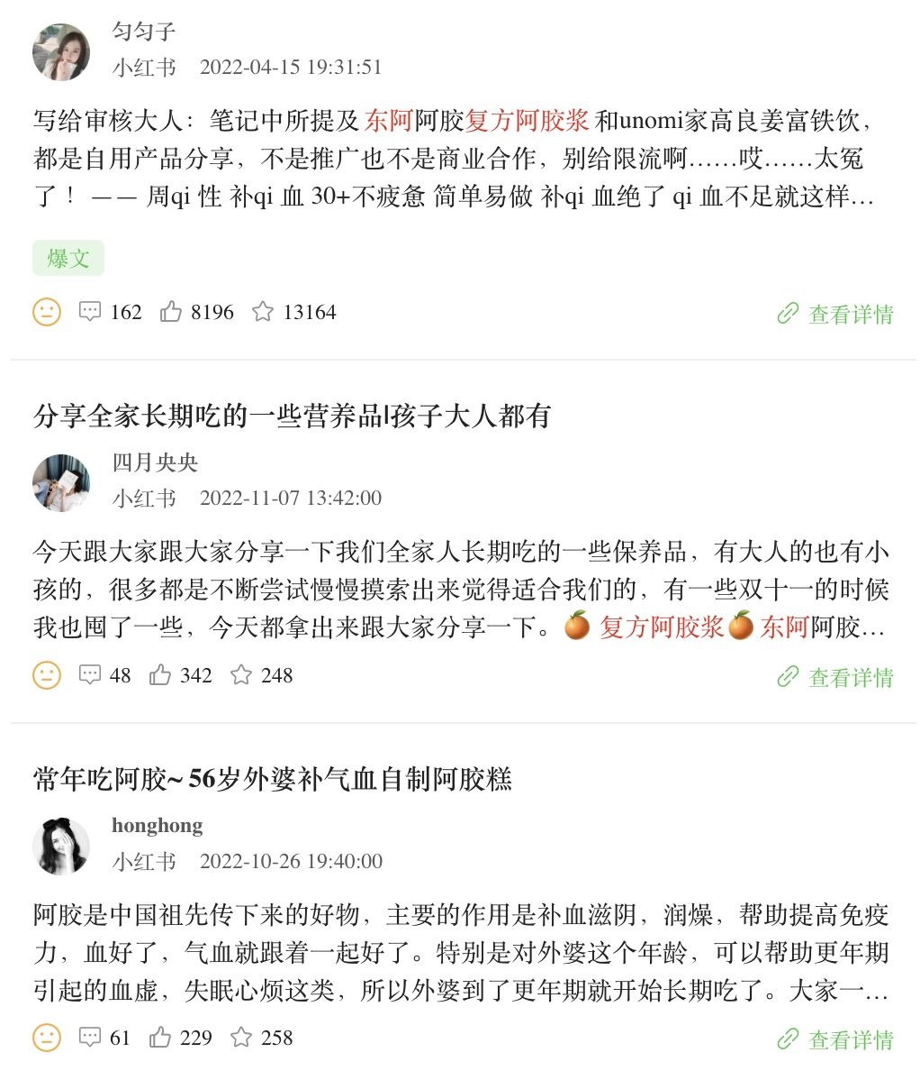 |  | 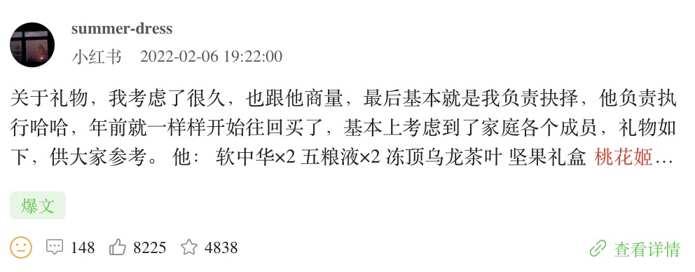
 | https://www.xiaohongshu.com/discovery/item/625957a70000000021038a44 https://www.xiaohongshu.com/discovery/item/63624541000000000602ae41 https://www.xiaohongshu.com/discovery/item/63ad51e6000000001b025a09 |  | https://www.xiaohongshu.com/discovery/item/625957a70000000021038a44 https://www.xiaohongshu.com/discovery/item/63689ae0000000000600b5ec https://www.xiaohongshu.com/discovery/item/63591c9b000000001601a7c0 |  | https://www.xiaohongshu.com/discovery/item/61ffaf9300000000010293fc
 |  |  |  |  | 内容方向二：品牌抽奖及互动活动
 |  |  |  |  | 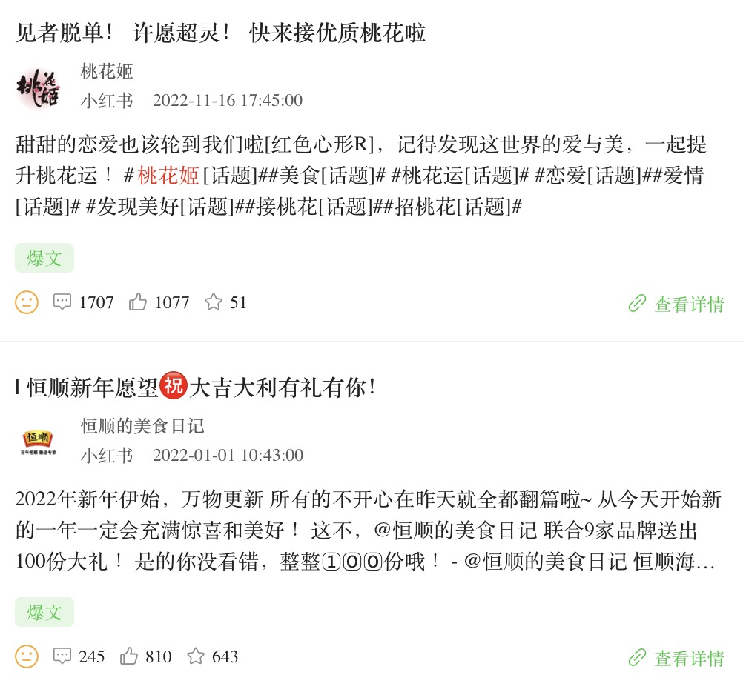
 |  |  |  |  | https://www.xiaohongshu.com/discovery/item/6374b15100000000150171cb https://www.xiaohongshu.com/discovery/item/61cfbfda0000000001024e23
抖音互动量 Top3内容 | 内容方向一：日常分享VLOG（达人好物分享） |  | 内容方向：产品制作工艺 |  | 内容方向：#桃花姬要你美丽 相关营销
 | 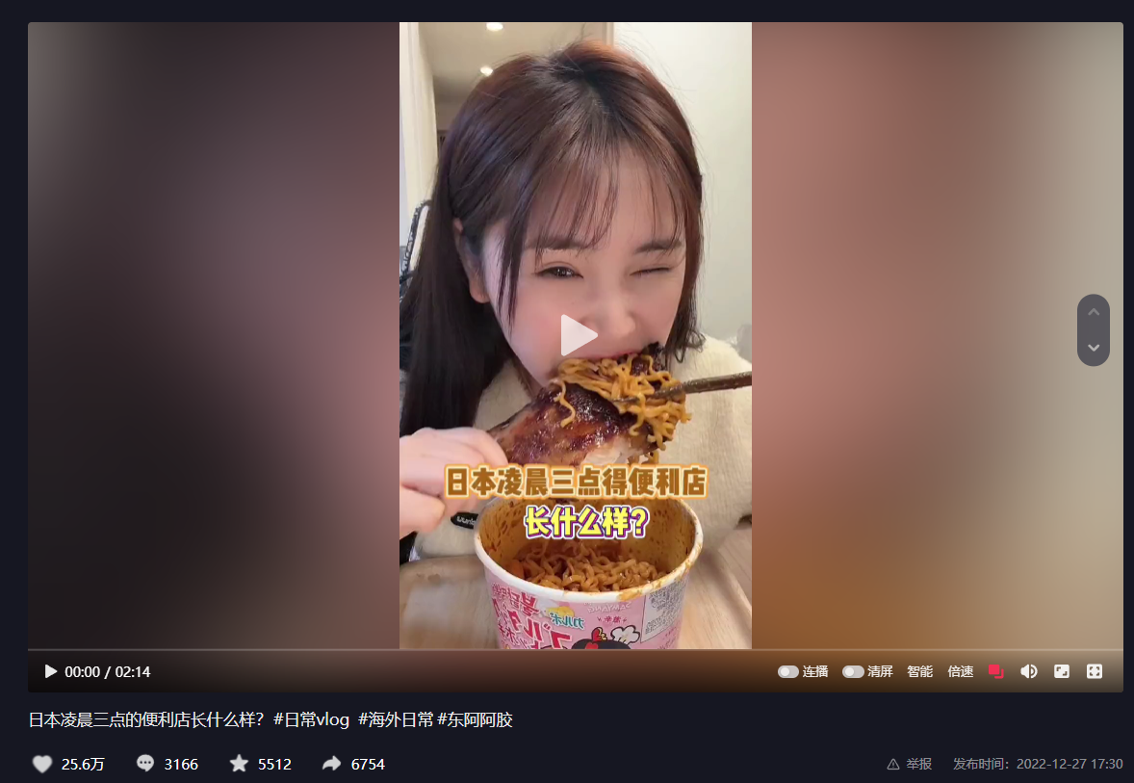 |  | 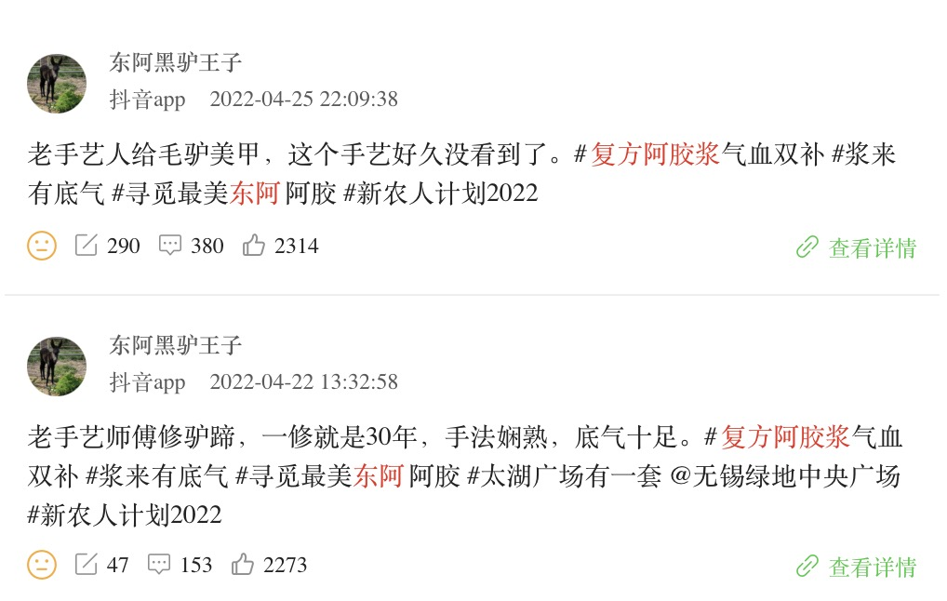 |  | 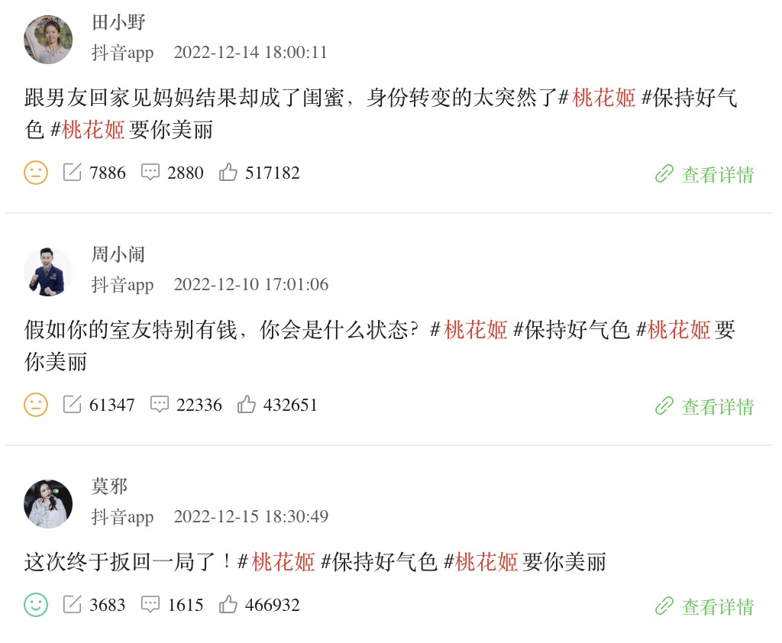
 | https://www.douyin.com/video/7181731460179561739 |  | https://www.douyin.com/video/7090543363115486464 https://www.douyin.com/video/7089296961811025186 |  | https://www.douyin.com/video/7176191595870571836 https://www.douyin.com/video/7175036144642510135 https://www.douyin.com/video/7177230793503214907
 | 内容方向二：秋冬东阿阿胶送礼
 | 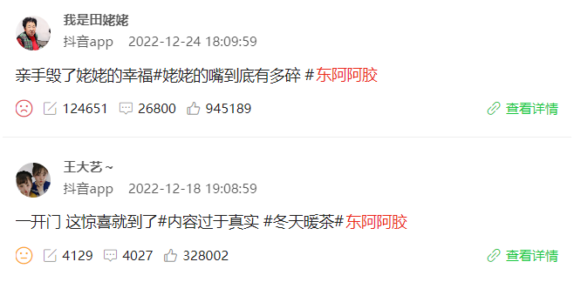
 | https://www.douyin.com/video/7180640595835194664 https://www.douyin.com/video/7178427274440510760
来源：阳狮Fluency；微博、抖音、小红书；2022.01.01-12.31

